Sheet1
 | Audit Standarization and 5S - 2025 - 2nd semester
 | #VALUE!

 | Nama Dealer | : | CAKRA PUTRA PARAHYANGAN

 | Auditor | :

 | Tahun | : | 2026

1 | Bulan | : | January

 | Tanggal | : | 2

Go to Form
 | Code | : | 6058401008
 | Group | : | NUSANTARA JAYA SENTOSA I - SOETTA GROUP
 | Area | : | JAWA BARAT

Sheet2
TRUE
 | Workshop Standard Facility and Quality Review - 2025 |  |  |  |  |  |  |  |  |  |  |  |  | #VALUE!
 | PT. Suzuki Indomobil Sales
 | Tanggal pengisian :
 | Dealer Name : |  | CAKRA PUTRA PARAHYANGAN |  |  |  |  |  |  |  |  |  |  |  | 02-Jan-2026
 | City / Region : |  | JAWA BARAT
 | Reviewer Name : |  | 0
 | Semester / Year : |  | SMT2 | 2026
A. Physical Standards | 1
B. Customer Area Standards | 1
C. Workshop Standards | 0.94444444444
D. Supporting Materials | 1
E. Tools and Equipments | 0.77777777778
 | No. | Standard Parameters |  | Detail Parameters | Target items | Actual Items | Implementation Rate (%)

1 | A. Physical Standards |  |  |  | 2 | 2 | 100.00% |  |  | A. Physical Standards | 100.00%
 | 1 | Dealer's Fascade |  | Workshop shop sign | 1 | 1 | 100.00% |  |  | B. Customer Area Standards | 100.00%
 | 2 |  |  | Parking lot service | 1 | 1 | 100.00% |  |  | C. Workshop Standards | 94.44%
 |  |  |  |  |  |  |  |  |  | D. Supporting Materials | 100.00%
1 | B. Customer Area Standards |  |  |  | 29 | 29 | 100.00% |  |  | E. Tools and Equipments | 77.78%
 | 3 | Reception Area |  | Reception & delivery stalls | 5 | 5 | 100.00%
 | 4 | Registration Area |  | Service registration entrance | 1 | 1 | 100.00%
 | 5 |  |  | Operational hours information | 1 | 1 | 100.00%
 | 6 |  |  | Service registration facility | 9 | 9 | 100.00%
 | 7 |  |  | Waiting lounge facility | 13 | 13 | 100.00%

0.94444444444 | C. Workshop Standards |  |  |  | 36 | 34 | 94.44%
 | 8 | Workshop Facility |  | Stall area | 9 | 8 | 88.89%
 | 9 |  |  | Stall lighting | 2 | 2 | 100.00%
 | 10 |  |  | Drainase | 4 | 4 | 100.00%
 | 11 |  |  | Oil trap | 3 | 3 | 100.00%
 | 12 |  |  | Supporting room | 11 | 11 | 100.00%
 | 13 |  |  | Washing and drying facility | 7 | 6 | 85.71%

1 | D. Supporting Materials |  |  |  | 14 | 14 | 100.00%
 | 14 | Service supporting tools |  | Materials standard | 9 | 9 | 100.00%
 | 15 | Personal Protective Equipments |  | Workshop safety equipments | 5 | 5 | 100.00%

0.77777777778 | E. Tools and Equipments |  |  |  | 9 | 7 | 77.78%
 | 16 | Workshop Tools & Equipments |  | Tools & Equipments Standard | 9 | 7 | 77.78%

4.7222222222 |  |  |  | Overall | 90 | 86 | 95.56%

 | Note : |  |  |  |  |  | Reviewer |  | Dealer's Management

 |  |  |  |  |  |  |  |  |  | ttd & stamp
 |  |  |  |  |  |  |  |  |  | Pejabat Dealer

 |  |  |  |  |  |  | ( 0 ) | ( Owner/GM ) |  | ( Serv. Rep/BM ) |  | ( Service Manager )

 | Audit 5S - 2025 - Semester 2 |  |  |  |  |  |  |  |  |  |  |  |  |  |  |  |  | 61
 |  |  |  |  |  |  |  |  |  |  |  |  | #VALUE!
 | CAKRA PUTRA PARAHYANGAN |  |  |  |  |  |  | Hijau | Merah | Actual | Point
 | 02-Jan-2026 |  |  |  |  |  |  | 59 | 1 | 59 | 967.01 |  | Standard Parameter |  |  | Hijau | Merah | Target
 | A. Physical Standards |  |  |  |  |  |  | 1 | 0 | 1 | 16.39 |  | A. Physical Standards |  |  | 100% | 0.0% | 1
 | A1. Dealer's Fascade |  |  |  |  |  |  | 1 | 0 | 1 | 16.39 |  | B. Customer Area Standards |  |  | 100% | 0.0% | 22
1 |  | Workshop shop sign | Shop Sign Existence Sesuai Standart SIS | a. Perhatikan kondisi parkiran service, tidak ada rumput, sampah, bersih dan rapi b. Line untuk parkiran jelas dan tidak pudar, serta tidak kotor |  |  |  | 1 | 0 | 1 | 16.39 |  | C. Workshop Standards |  |  | 96% | 4.3% | 23
 | B. Customer Area Standards |  |  |  |  |  |  | 22 | 0 | 22 | 360.58 |  | D. Supporting Materials |  |  | 100% | 0.0% | 11
 | B1. Reception Area |  |  |  |  |  |  | 2 | 0 | 2 | 32.78 |  | E. Tools and Equipments |  |  | 75% | 0.0% | 4
Color
Hijau | 59
Merah | 1
5 |  | Reception & delivery stalls | Reception Stall existence | a. Lokasi penerimaan rapi, tidak ada sampah yang berserakan, tidak ada rumput |  |  |  | 1 | 0 | 1 | 16.39
6 |  |  | Delivery stall existence | a. Lokasi penerimaan rapi, tidak ada sampah yang berserakan, tidak ada rumput |  |  |  | 1 | 0 | 1 | 16.39
 | B2. Registration Area |  |  |  |  |  |  | 20 | 0 | 20 | 327.8
15 |  | Service registration entrance | Sign "Pendaftaran Service" Standar material & ukuran | a. Pintu menuju ruang penerimaan service bersih, kaca di lap dan tidak ada bercak tangan b. Pintu dapat dibuka tutup dan tidak rusak |  |  |  | 1 | 0 | 1 | 16.39
17 |  | Service registration facility | Backdrop | Bakdrop tidak kotor, tidak ada yang rusak atau gompal dibagian sudut dan sisinya |  |  |  | 1 | 0 | 1 | 16.39
Parameter
 | Hijau | Merah
A. Physical Standards | 1 | 0
B. Customer Area Standards | 1 | 0
C. Workshop Standards | 0.95652173913 | 0.04347826087
D. Supporting Materials | 1 | 0
E. Tools and Equipments | 0.75 | 0
18 |  |  | Meja SA & Meja SRO | a. Meja SA terlihat rapi dan bersih b. Kolong meja SA tidak ada barang yang berserakan c. Atas permukaan meja SA tidak ada tempelan dan tidak ada barang selain kebutuhan dalam bekerja d. Semua barang yang ada di atas meja SA tersusun rapi dan sesuai penempatannya e. kabel di kolong meja SA tertata rapi |  |  |  | 1 | 0 | 1 | 16.39
19 |  |  | Kursi SA dan kursi hadap SA | a. Kursi SA tampak bersih, dan tidak ada noda b. Roda kursi berfungsi dengan baik dan tidak ada yang rusak c. Kursi hadap SA dalam kondisi bersi dan tidak ada noda |  |  |  | 1 | 0 | 1 | 16.39
20 |  |  | Credenza table | a. Meja credenza harus rapi dan besih b. Tidak ada bagian pintu yang rusak c. Dokumen dan barang yang ada di sana adalah yang dibutuhkan saaat bekerja d. Barang yang ada di dalam lemari atau di luar harus tersusun rapi dan bersih, tidak ada debu dan kotoran |  |  |  | 1 | 0 | 1 | 16.39
22 |  |  | Kursi ruang tunggu pendaftaran | Kursi antrian pendaftaran service, harus bersih dan tidakada noda, tidak sobek, dan kaki-kaki nya dalam kondisi baik |  |  |  | 1 | 0 | 1 | 16.39
23 |  |  | Tempat sampah tertutup | a. Tempat sampah yang tersedia harus dalam kondisi besih dan tidak ada penumpukan sampah di dalamnya dan di besihkan secara berkala oleh petuga kebersihan dealer b. Tempat sampah dalam kondisi baik dan tidak ruas |  |  |  | 1 | 0 | 1 | 16.39
24 |  |  | Cashier | a. kasir memiliki ruangan yang rapi dan besih, semua dokumen tersusun sesuai dengan tempatnya b. Tidak ada dokumen selain dokumen yang berhubungan dengan bengkel c. Tidak ada barang pribadi yang tersipan diruang kasir d. Pastikan pintu kasir dapat dikunic dan tidak rusak |  |  |  | 1 | 0 | 1 | 16.39
25 |  |  | Fixed price board (updated) | a. Price board besih dan tulisannya rapi b. Tidak ada bekas tulisan yang dulu yang tidak bisa terhapus c. Pastikan papan price board tidak rusak dan tidak ada yang pecah |  |  |  | 1 | 0 | 1 | 16.39 |  | Standard Parameter |  |  | Actual | Point | Spider
26 |  | Waiting lounge facility | Sofa putih/hitam | Sofat ruang tunggu dalam kondisi besih dan tidak ada yang rusak atau ada noda |  |  |  | 1 | 0 | 1 | 16.39 |  | A. Physical Standards |  |  | 1 | 16.39 | 1000 | 1 | 16.949152542
27 |  |  | Meja ruang tunggu | a. Meja ruang tunggu dalam kondisi bersih, rapi dan tidak rusak b. Meja tertata dengan rapi |  |  |  | 1 | 0 | 1 | 16.39 |  | B. Customer Area Standards |  |  | 22 | 360.66 | 1000 | 22 | 372.88135593
28 |  |  | AC (Air Conditioner 24°C) | a. AC berfungsi dengan baik dan sejuk b. Tidak kotor c. Remot AC mudah di akses d. AC berfungsi sesia dengan jam oprational |  |  |  | 1 | 0 | 1 | 16.39 |  | C. Workshop Standards |  |  | 22 | 360.66 | 956.52173913 | 23 | 389.83050847
29 |  |  | LCD / LED TV min. 32" | a. Tv yang ada diruang tunggu besih, dan tidak rusak b. Selama jam oprational tv di nyalakan tidak dalam keadaaan mati c. kabel sambungan tv tidak berantakan d. Posisi TV nyaman untuk pelanggan |  |  |  | 1 | 0 | 1 | 16.39 |  | D. Supporting Materials |  |  | 11 | 180.33 | 1000 | 11 | 186.44067797
30 |  |  | Internet Access (i.e. WIFI) | Pastikan WIFI bisa di akses, dan pelanggan mudah terhubung dengan WIFI tersebut |  |  |  | 1 | 0 | 1 | 16.39 |  | E. Tools and Equipments |  |  | 3 | 49.18 | 750 | 4 | 67.796610169
31 |  |  | Snack Corner (free snack, free flow tea&coffee & water dispenser) | a. Meja snack harus bersih dan tertata rapi b. Tidak ada sampah di atas meja bekas kopi, teh dll c. Snack yang ada harus tersedia dan tidak terlihat kosong d. Meja tidak rusak dan terlihat dalam kondisi baik e. Tidak ada cangkir kopi kotor di atas meja |  |  |  | 1 | 0 | 1 | 16.39 |  | Total |  |  | 59 | 967.22 | 4706.5217391
Spider
A. Physical Standards | 1000
B. Customer Area Standards | 1000
C. Workshop Standards | 956.52173913
D. Supporting Materials | 1000
E. Tools and Equipments | 750
32 |  |  | Charger station | a. Lokasi carger station mudah di jangkau b. Semua colokan berfungsi dengan baik c. Tidak ada pintu yg rusak dan kunci mudah di dapatkan d. Kondisi carger station bersih dan rapi |  |  |  | 1 | 0 | 1 | 16.39
33 |  |  | Poster/banner/brochure of service program | Poeser atau banner yang terpasa harus bersih, dan rapi tidak rusak dan tidak terkelupas, tulisan jelas dan warna tidak pudar |  |  |  | 1 | 0 | 1 | 16.39
34 |  |  | Toilte Pelanggan | a. Pastikan toilet dibagi antara pria dan wanita b. Pastikan kondisi toilet rapi bersih dan wangi c. Pastikan tersedianya tissu d. Pastikan lantai, dinding dan plafon tidak ada noda kotor dan terawat dengan baik e. Pastikan tempat sampah dalam keadaaan rapi dan bersih, tidak ada penumpukan tissu yang berserakan di lantai f. Pastikan tidak ada kebocoran air dari keran g. Pastikan lantai dalam keadaan kering |  |  |  | 1 | 0 | 1 | 16.39
37 |  |  | Workshop view | a. Pastikan kaca pembatas bersih, tidak ada tempelan proster dan lain nya b. Tidak ada apapun yang menghalangi pandangan mata pelanggan untuk melihat bengkel |  |  |  | 1 | 0 | 1 | 16.39
38 |  |  | Waiting lounge signboard | a. Pastikan tulisan dalan kondisi rapi dan bersih, tidak rusak b. Pastikan dinding dan plafon ruang tunggu bersih dan tidah ada bekas bocor |  |  |  | 1 | 0 | 1 | 16.39
 | C. Workshop Standards |  |  |  |  |  |  | 22 | 1 | 22 | 360.58
 | C1. Workshop Facility |  |  |  |  |  |  | 22 | 1 | 22 | 360.58
42 |  | Stall area | Epoxy standard | Pastikan lantai bengkel bersih, tidak kotor, tidak rusak, tidak ada sampah atau genangan air, serta noda hitam ban yang mudah di bersihkan |  |  |  | 1 | 0 | 1 | 16.39
44 |  |  | Stall size standard | Pastikan di dalam stall hanya ada barang-barang yg berhubungan dengan peroses kerja, tidak ada barang pribadi |  |  |  | 1 | 0 | 1 | 16.39
45 |  |  | Line stall standard | Pastikan line setiap stall terlihat jelas, tidak terkelupas, dan tidak ada noda |  |  |  | 1 | 0 | 1 | 16.39
47 |  |  | Wall clock 12" per 2 stalls | a. Pastikan jam dalam kondisi bersih, dan berfungsi dengan baik b. Pastikan posisi jam dapat dilihat dengan baik oleh teknisi yang sedang bekerja |  |  |  | 1 | 0 | 1 | 16.39
48 |  |  | Wall fan 24" per 2 stalls | a.Patikan wall fan bersih, berfungsi dan diletakan di posisi yang sesuai b. Pastikan semua wall fan menyala saat proses pekerjaan di bengkel dilakukan |  |  |  | 0 | 1 | 0 | 0
49 |  |  | Cart Trolley (Rak 3 susun) | a. Pastikan trolly dalam keadaan rapi dan tidak ada kerusakan di setaip bagian nya b. Pastikan trolly di gunakan untuk meletakan part, bukan barang yg lain selain part |  |  |  | 1 | 0 | 1 | 16.39
50 |  |  | Mop with bucket (alat pel) | a. Pastikan kain lap yang digunakan bersih b. Alat pel tidak rusak dan bisa digunakan |  |  |  | 1 | 0 | 1 | 16.39
52 |  | Stall lighting | Lighting standard | a. Pastikan line lampu dalam keadaan bersih dan rapi instalasi kabel sesuai b. Semua lampu yang terpasg menyala dan tidak ada yang mati |  |  |  | 1 | 0 | 1 | 16.39
54 |  | Drainase | Gutter existence | a. Pastikan kondisi gutter bersih, tidak ada sampah dan kotoran lainya b. Pastikan tutup gutter tersedian dan tidak ada yang rusak |  |  |  | 1 | 0 | 1 | 16.39
58 |  | Oil trap | Oil trap existence | a. Pastikan posisi oil trap bisa terlihat dan mudah dibuka untuk melakukan pengecekan kebersesihan dan kesesuian Pastikan oli trap bersih dan rapi |  |  |  | 1 | 0 | 1 | 16.39
65 |  | Supporting room | Compressor room | Pastikan ruang compresor bersih, lantai dan dinding bersih, kompresor pun bersih dan terarawt, dapat berfungsi dengan baik |  |  |  | 1 | 0 | 1 | 16.39
66 |  |  | Oil Room | a. Pastikan ada ruang oli yang bersih dan penyusunan oli rapi, lantai dan dinding besih serta plafon tidak ada noda bekas bocor b. Pastikan ada palet sebagai alas drum oli c. Tidak ada oli yg bercecer dilantai dan meninggalkan bekas pada lantai |  |  |  | 1 | 0 | 1 | 16.39
67 |  |  | used oil (oli bekas) room | a. Pastikan tempat oli bekas tersedia, dengan kondisi lantai dan dinding bersih, tidak ada bekas bocor pada plafon b. Pastikan ada palet untuk alas drum oli bekas Pastikan oli bekas di simpan dengan rapi |  |  |  | 1 | 0 | 1 | 16.39
68 |  |  | Overhaul room | a. Pastikan ruang overhoule dalam keadaan rapi dan bersih, walaupun banyk kendaraan yang sedang turun mesin b. Pastikan ruang ovehoul memadai dengan alat-alat yang bisa digunakan dan berfungsi dengan baik c. pastikan lantai, dinding dan plafon ruang overhole dalam keadaan bersih dan tidak ada noda |  |  |  | 1 | 0 | 1 | 16.39
69 |  |  | Tools room | a. Pastikan ruang alat bersih dan rapi, tidak ada bercak noda bocor di plafon, dinding bersih b. Pastikan alat yang ada tersusun rapi, dan bersih, di tempatkan sesuai tempat dan namanya |  |  |  | 1 | 0 | 1 | 16.39
70 |  |  | Technician room | a. Pastikan ruang teknisi rapi dan bersih b. Sepatu dan sandal ditaru di rak dan terusun rapi c. Barang pribadi dimasukan kedalam lemari dan tidak ada yang menggantung di dinding d. Memiliki penerangan yang baik |  |  |  | 1 | 0 | 1 | 16.39
71 |  |  | Part claim room | a. Pastikan rak part clam dalam kondisi baik, bersih, tertata rapi dan tidak ruang b. Pastikan lantai dan dinding tidak kotor, dan tidak ada noda di plafon c. Pastikan part yang ada tidak berdebu dan di bungkus dengan rapi |  |  |  | 1 | 0 | 1 | 16.39
72 |  |  | Technician toilet | a. Pastikan toilet dalam keaddan bersih dan rapi, lantan dan dinding nya rerawat, plafon nya tidak ada noda b. Pastikan tidak ada barang pribadi didalam toilet c. Pastika toilt tidak berbau yang tidak sedap |  |  |  | 1 | 0 | 1 | 16.39
73 |  |  | SM room | a. Pastikan ruangan SM rapi, bersih dan barang-barang tertata dengan baik b. Pastikan tidak ada barang yang tidak seharusnya ada diruang SM, seperti dus minuman, staok snack dll) c. Pastikan AC pada ruang SM sejuk dan AC tidak rusak. d. Pastikan lantai dinding dan plafon bersih dan tidak ada noda kotoran |  |  |  | 1 | 0 | 1 | 16.39
74 |  | Washing and drying facility | Washing stall existence | a. Pastikan stall cuci dan pengeringan dalam keadaan bersih dan rapi, tidak ada endapan pasir atau kotoran di lantai b. Pastikan dinding bersih dan tidak ada bekas noda |  |  |  | 1 | 0 | 1 | 16.39
77 |  |  | Gutter | Pastikan gutter bersih dan tidak ada bagian tutup yang rusak |  |  |  | 1 | 0 | 1 | 16.39
78 |  |  | Steam cleaner | Pastikan alat stem clenaer berfungsi dengan baik, dan kondisinya bersih |  |  |  | 1 | 0 | 1 | 16.39
79 |  |  | Vacuum cleaner | Pastikan vaccum clener dalan kondisi baik dan tidak rusak, serta besih, dan digunakan untuk semua kendaraan yang di cuci |  |  |  | 1 | 0 | 1 | 16.39
 | D. Supporting Materials |  |  |  |  |  |  | 11 | 0 | 11 | 180.29
 | D1. Service Supporting Tools |  |  | #N/A |  |  |  | 6 | 0 | 6 | 98.34
84 |  | Materials standard | Welcome board | a. Pastikan welcome board dalam kondisi baik, bersih dan tidak rusak b. Tidak ada bekas sepidol yang tidak bisa terhapus c. Tidak menggunakan printan untuk tulisan booking nya |  |  |  | 1 | 0 | 1 | 16.39
85 |  |  | Lemari car care set | a. Pastikan lemari dalam kondisi bersih, rapi dan tidak ada bagian yang rusak b. Pastikan lemari tertutup dan penyusuna rapi di dalam dan di luar lemari |  |  |  | 1 | 0 | 1 | 16.39
86 |  |  | SA sales kit | a. Pastikan SA sales kit dalam kondisi baik dan digunakan dengan baik oleh SA b. Pastikan di letakan di meja kerja bukan di laci |  |  |  | 1 | 0 | 1 | 16.39
87 |  |  | Roof number | a. Pastikan no atap urut dan tidak ada yang hilang b. Pastikan no atap tidak ruask dan dalam kondisi bersih c. Pastikan no atap digunakan untuk semua kendaraan yang ada di bengkel (stall) |  |  |  | 1 | 0 | 1 | 16.39
88 |  |  | Queing number | a. Pastikan no antrian urut dan tidak ada yang hilang b. Pastikan no antrian tidak ruask dan dalam kondisi bersih c. Pastikan no antrian diberikan kepada semua palenggan yang datang service |  |  |  | 1 | 0 | 1 | 16.39
90 |  |  | Suzuki car care kit | a. Pastikan seluruh item Car care set tersedia dengan kondisi yang baik dan bersih b. Pastikan semua kendaraan yang ada dibengkel menggunakan car care set langkap |  |  |  | 1 | 0 | 1 | 16.39
 | D2. Personal Protective Equipment (PPE) |  |  |  |  |  |  | 5 | 0 | 5 | 81.95
94 |  | Workshop Safety Equipments | Wearpack | a. Pastikan Wearpack yang digunakan adalah wearpack terbaru warna Suzuki Blue. b. Pastikan Wearpack dalam kondisi bersih dan terawat. |  |  |  | 1 | 0 | 1 | 16.39
95 |  |  | Topi SSQS | a. Pastikan Teknisi dan Foreman mengenakan Topi SSQS sesuai level sertifikasinya selama bekerja. b. Pastikan Topi SSQS dalam kondisi bersih dan terawat. |  |  |  | 1 | 0 | 1 | 16.39
96 |  |  | Safety shoes | a. Pastika epatu yang digunakan oleh teknisi dalam keadaaan baik dan tidak ada yang rusak b. Pastikan kondisi sepatu bersih dan terawat |  |  |  | 1 | 0 | 1 | 16.39
97 |  |  | Safety helmet | a. Pastikan helm digunakan secara konsisten oleh teknisi b. Pastikan kondisi helm baik dan bersih |  |  |  | 1 | 0 | 1 | 16.39
98 |  |  | Gloves | a. Pastikan semua teknisi menggunakan sarung tanggan saat melakukan pekerjaan di bengkel b. Pastikan ketersedaian sarung tangan cukup untuk semua teknisi dalam waktu 1 minggu kedepan c. Pastikan setiap teknisi memiliki stok sarung tanggan yang besih |  |  |  | 1 | 0 | 1 | 16.39
 | E. Tools and Equipments |  |  |  |  |  |  | 3 | 0 | 3 | 49.17
...

Sheet3
 |  |  | CAKRA PUTRA PARAHYANGAN

 |  |  | 2-Jan-2026 |  |  |  |  |  |  | Wajib di isi
 | Audit Standarisasi dan 5S Tahun 2025 |  | JAWA BARAT
 |  |  |  |  | Stadarisasi |  |  |  | Audit 5S
 | No | Observation items | Photo Standar | Photo Evidence | Criteria of measurement | Parameter nilai | Point | Remarks | Observation items | Parameter nilai
 | A. Physical Standards
 | A1. Dealer's Fascade
1 | 1 | Workshop shop sign: - Diletakkan di gedung bagian depan showroom, di atas jalan menuju area bengkel. - Terdiri dari teks "Bengkel & Suku Cadang" dan terlihat jelas dengan standar penulisan yang sesuai. | #VALUE! | 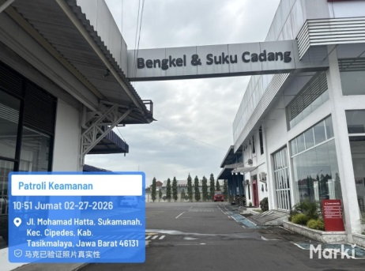 | Shop Sign Existence Sesuai Standar SIS | Ya/Tidak | Ya |  | a. Perhatikan kondisi parkiran service, tidak ada rumput, sampah, bersih dan rapi b. Line untuk parkiran jelas dan tidak pudar, serta tidak kotor | Hijau/Merah
2 | 2 | Parking lot service: - Minimal jumlah parkir service sama dengan jumlah stall tersedia. - Area parkir ditandai dengan warna kuning/putih (ketebalan garis 10 cm) dengan (minimal ukuran 2.3m x 4.5m) dan diidentifikasikan dengan nomor. | #VALUE! | 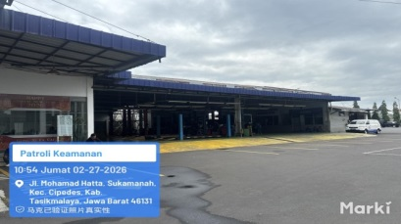 | Jumlah Parkir/Jumlah stall | 100% tersedia | 100%
3 | B. Customer Area Standards
4 | B1. Reception Area
5 | 3 | Reception & delivery stalls: - Stall penerimaan dan penyerahan kendaraan berfungsi sebagai tempat diagnosa awal dan akhir kendaraan sebelum dan setelah service. - Area stall penerimaan dekat dengan area pendaftaran service. - Area stall penyerahan dapat mudah dijangkau oleh customer dan SA (Service Advisor). - Area stall menggunakan standar lantai beton K-225. - Menggunakan floor coating epoxy waterbase 500 micron (abu2) atau ceramic heavy duty (abu2/hijau) ukuran 10x20 cm (jika area didalam/tertutup) atau aspal hotmix (jika di area luar/terbuka). - Ukuran stall masing - masing 3x5 m = 15 m² (dari As garis) dengan ketebalan garis 10 cm warna kuning (setara cat marka "traffikote-propan). - Memiliki canopy dengan ketinggian 3.5 m untuk dealer kecil/sedang dan ketinggian 5 m untuk dealer besar. - Area penerimaan dan penyerahan kendaraan harus bersih dan tertata rapi. | #VALUE! | 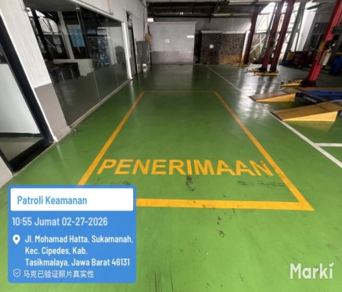 | Reception Stall existence | Ya/Tidak | Ya |  | a. Lokasi penerimaan rapi, tidak ada sampah yang berserakan, tidak ada rumput | Hijau/Merah
6 |  |  |  |  | Delivery stall existence | Ya/Tidak | Ya |  | a. Lokasi penerimaan rapi, tidak ada sampah yang berserakan, tidak ada rumput | Hijau/Merah
7 |  |  |  |  | Jenis flooring standard : (pilih satu) | Pilih salah satu
8 |  |  |  |  | Epoxy standard |  | þ
9 |  |  |  |  | Ceramic standard
10 |  |  |  |  | Aspal |  | þ
11 |  |  |  |  | Paving Block
12 |  |  |  |  | Stall size & standard | Ya/Tidak | Ya
13 |  |  |  |  | Canopy existence & standard | Ya/Tidak | Ya
14 | B2. Registration Area
15 | 4 | Service registration entrance: - Pintu masuk pendaftaran service berfungsi sebagai akses utama ke area pendaftaran service (bengkel & sparepart). - Terdapat sign "Pendaftaran Service" yang menghadap ke arah datangnya customer serta terpasang Sticker SSQS & SDT-II. - Material pintu pendaftaran terbuat dari kaca tempered ketebalan 12 mm (frameless) dengan ukuran 80x120 cm per daun pintu (dua daun pintu) serta gagang pintu finishing chrome/stainless steel. | #VALUE! |  | Sign "Pendaftaran Service" Standar material & ukuran | Ya/Tidak | Ya |  | a. Pintu menuju ruang penerimaan service dalam kondisi bersih, kaca dilap dan tidak ada bercak tangan b. Pintu dapat dibuka tutup dan tidak rusak | Hijau/Merah
16 | 5 | Operational hours information: - Sebagai bentuk informasi kepada customer maka informasi jam operasional bengkel wajib tertera pada bagian tengah pintu. - Informasi jam operasional bengkel terlihat jelas dengan ukuran sesuai standard ("Bengkel dan Suku Cadang" = tinggi huruf 8 cm; jam operasional bengkel = tinggi huruf 6 cm). |  | 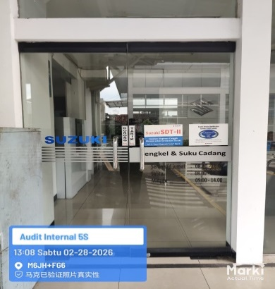 | Operational hours Sesuai standarisasi PT SIS | Ya/Tidak | Ya
17 | 6 | Service registration facility: - Dealer/cabang wajib memiliki fasilitas area pendaftaran service dan kelengkapannya serta menempatkan material penerimaan service (reception area) sesuai dengan standar PT SIS. - Fasilitas area pendaftaran minimal terdiri dari : backdrop, meja SA, kursi SA & kursi hadap SA, credenza table, registration sign, kursi ruang tunggu pendaftaran service, Tempat sampah tertutup, cashier dan fixed price board terupdate. - Pastikan kursi pada ruang pendaftaran berjumlah minimum 2x dari jumlah SA, untuk memastikan pelanggan yang menunggu antrian pendaftaran bisa menunggu sambil duduk dengan nyaman | #VALUE! | 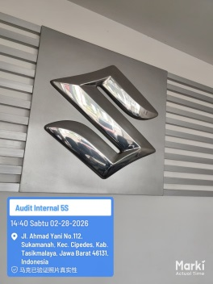 | Backdrop | Ya/Tidak | Ya |  | Backdrop tidak kotor, tidak ada yang rusak atau gompal dibagian sudut dan sisinya | Hijau/Merah
18 |  |  | #VALUE! | 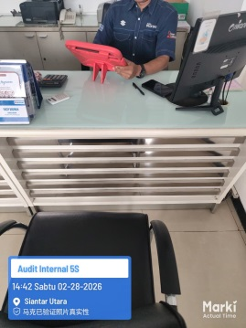 | Meja SA & Meja SRO | Ya/Tidak | Ya |  | a. Meja SA terlihat rapi dan bersih b. Kolong meja SA tidak ada barang yang berserakan c. Atas permukaan meja SA tidak ada tempelan dan tidak ada barang selain kebutuhan dalam bekerja d. Semua barang yang ada di atas meja SA tersusun rapi dan sesuai penempatannya e. kabel di kolong meja SA tertata rapi | Hijau/Merah
19 |  |  | #VALUE! |  | Kursi SA dan kursi hadap SA | Ya/Tidak | Ya |  | a. Kursi SA tampak bersih, dan tidak ada noda b. Roda kursi berfungsi dengan baik dan tidak ada yang rusak c. Kursi hadap SA dalam kondisi bersih dan tidak ada noda | Hijau/Merah
20 |  |  | #VALUE! | 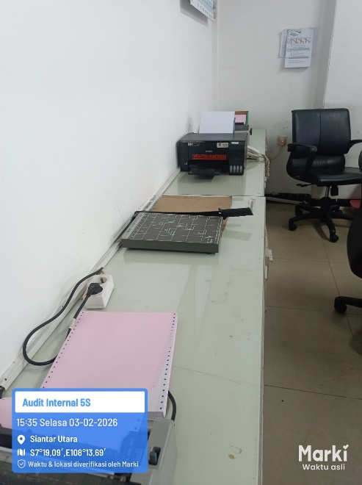 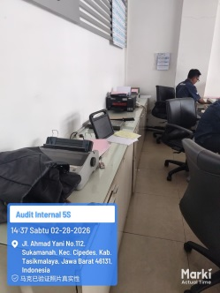 | Credenza table | Ya/Tidak | Ya |  | a. Meja credenza harus rapi dan besih b. Tidak ada bagian pintu yang rusak c. Dokumen dan barang yang ada di sana adalah yang dibutuhkan saaat bekerja d. Barang yang ada di dalam lemari atau di luar harus tersusun rapi dan bersih, tidak ada debu dan kotoran | Hijau/Merah
21 |  |  | #VALUE! |  | Registration sign | Ya/Tidak | Ya
22 |  |  | #VALUE! |  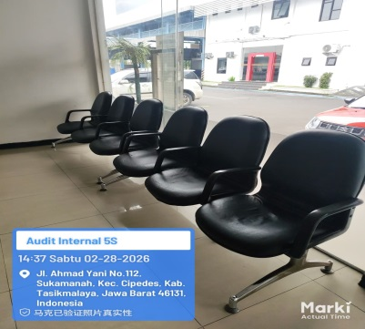 | Kursi ruang tunggu pendaftaran | Ya/Tidak | Ya |  | Kursi antrian pendaftaran service, harus bersih dan tidakada noda, tidak sobek, dan kaki-kaki nya dalam kondisi baik | Hijau/Merah
23 |  |  | #VALUE! | 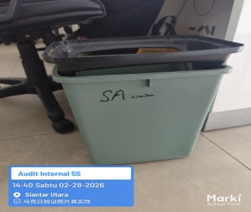 | Tempat sampah tertutup | Ya/Tidak | Ya |  | a. Tempat sampah yang tersedia harus dalam kondisi besih dan tidak ada penumpukan sampah di dalamnya dan di besihkan secara berkala oleh petuga kebersihan dealer b. Tempat sampah dalam kondisi baik dan tidak ruas | Hijau/Merah
24 |  |  | #VALUE! | 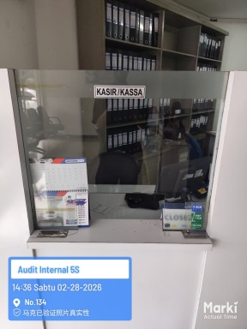 | Cashier | Ya/Tidak | Ya |  | a. kasir memiliki ruangan yang rapi dan besih, semua dokumen tersusun sesuai dengan tempatnya b. Tidak ada dokumen selain dokumen yang berhubungan dengan bengkel c. Tidak ada barang pribadi yang tersipan diruang kasir d. Pastikan pintu kasir dapat dikunic dan tidak rusak | Hijau/Merah
25 |  |  | #VALUE! |  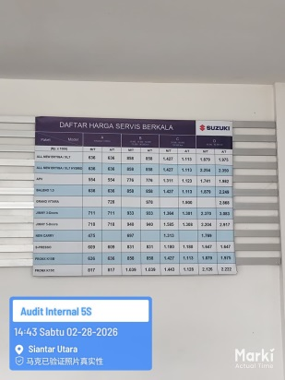 | Fixed price board (updated) | Ya/Tidak | Ya |  | a. Price board besih dan tulisannya rapi b. Tidak ada bekas tulisan yang dulu yang tidak bisa terhapus c. Pastikan papan price board tidak rusak dan tidak ada yang pecah | Hijau/Merah
26 | 7 | Waiting lounge facility: - Untuk meningkatkan pelayanan dan kenyamanan kepada seluruh pelanggan service, dealer/cabang wajib memiliki ruang tunggu customer service yang nyaman dan proportional. - Memenuhi kebutuhan dan kelengkapan minimum fasilitas waiting lounge sesuai dengan standard PT SIS. - Akses dari area pendaftaran sangat jelas dan mudah (terdapat papan petunjuk ke ruang tunggu). - Area yang berbatasan dengan ruang service manager, bengkel, dan area pendaftaran menggunakan material kaca (transparan). - Area waiting lounge harus dapat melihat ke arah bengkel agar customer dapat mengetahui/melihat proses perbaikannya di bengkel secara langsung. - Minimal ketinggian lantai ke plafond ±3.0 meter. | #VALUE! | 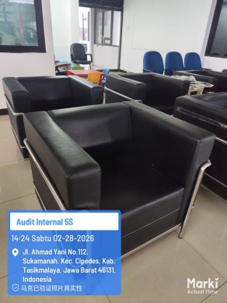 | Sofa putih/hitam | Ya/Tidak | Ya |  | Sofat ruang tunggu dalam kondisi besih dan tidak ada yang rusak atau ada noda | Hijau/Merah
27 |  |  | #VALUE! |  | Meja ruang tunggu | Ya/Tidak | Ya |  | a. Meja ruang tunggu dalam kondisi bersih, rapi dan tidak rusak b. Meja tertata dengan rapi | Hijau/Merah
28 |  |  | #VALUE! | 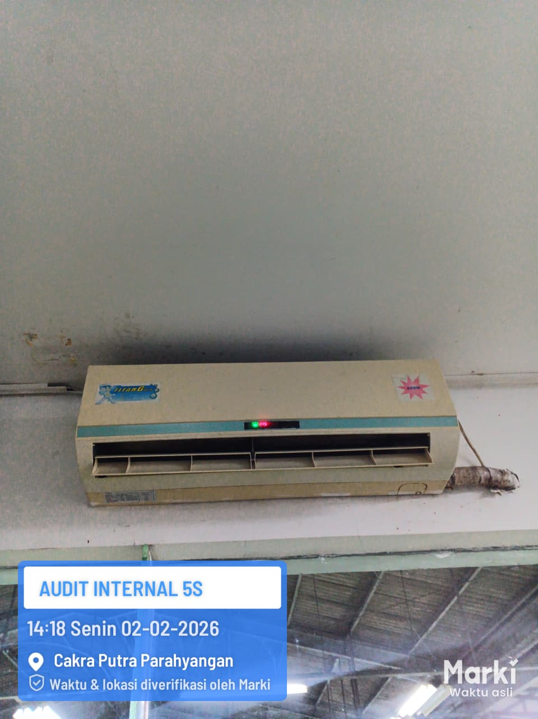 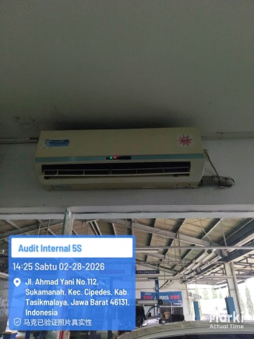 | AC (Air Conditioner 24°C) | Ya/Tidak | Ya |  | a. AC berfungsi dengan baik dan sejuk b. Tidak kotor c. Remot AC mudah di akses d. AC berfungsi sesia dengan jam oprational | Hijau/Merah
29 |  |  | #VALUE! | 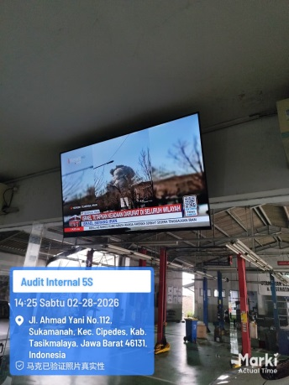 | LCD / LED TV min. 32" | Ya/Tidak | Ya |  | TV Monitor WAJIB menampilkan Slide Show TVC Service. Surat tgl. 10 Januari 2025 No. SIS/022/Serv.R4/EXT/I/2025, Perihal : TVC Service. a. Tv yang ada diruang tunggu besih, dan tidak rusak b. Selama jam oprational tv di nyalakan tidak dalam keadaaan mati c. kabel sambungan tv tidak berantakan d. Posisi TV nyaman untuk pelanggan | Hijau/Merah
30 |  |  | #VALUE! | 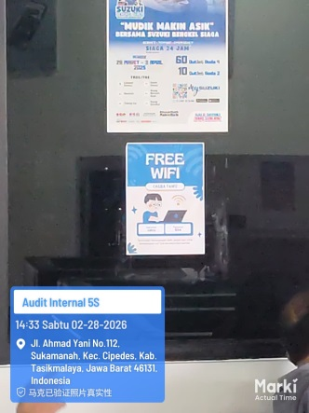 | Internet Access (i.e. WIFI) | Ya/Tidak | Ya |  | Pastikan WIFI bisa di akses, dan pelanggan mudah terhubung dengan WIFI tersebut | Hijau/Merah
31 |  |  | #VALUE! | 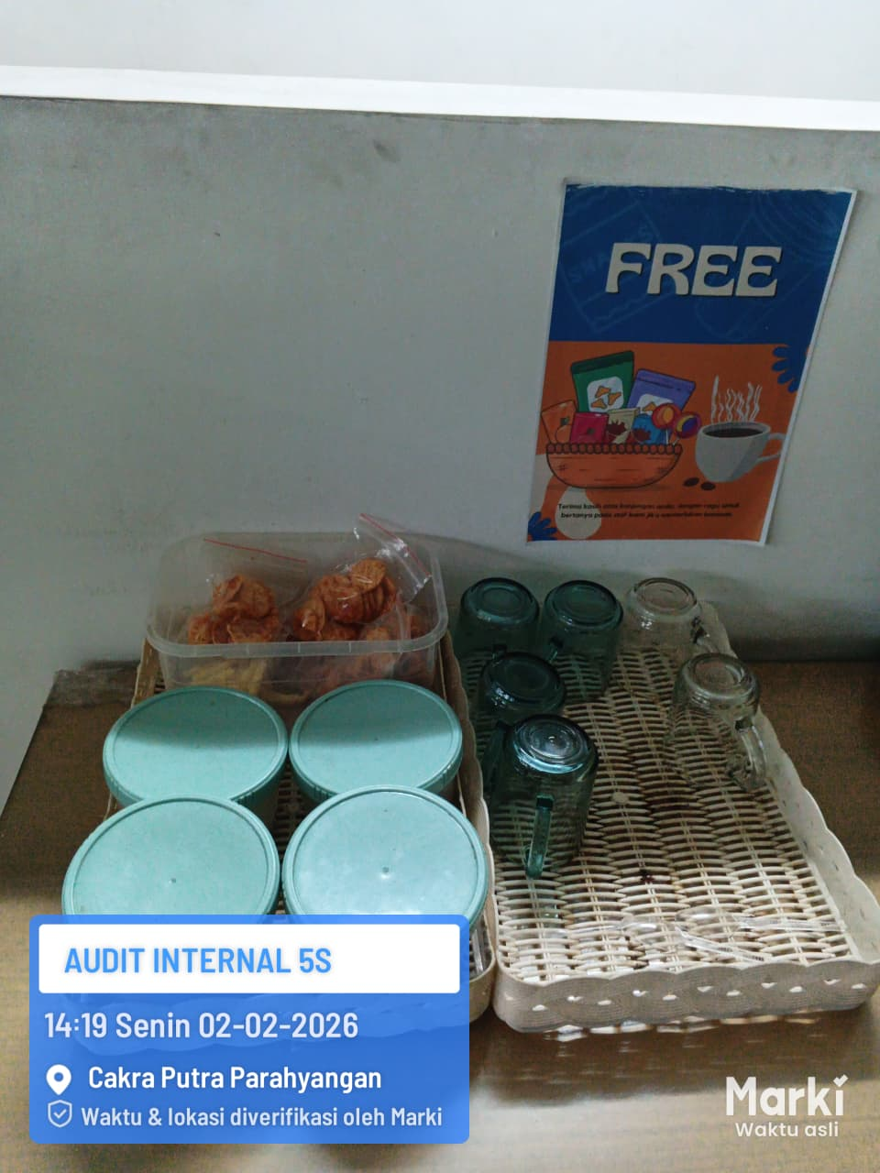 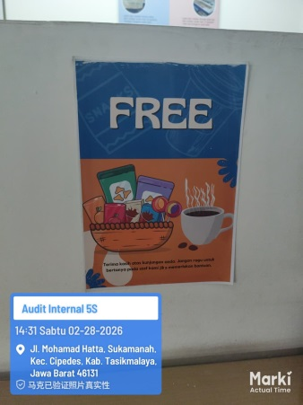 | Snack Corner (free snack, free flow tea&coffee & water dispenser) | Ya/Tidak | Ya |  | a. Meja snack harus bersih dan tertata rapi b. Tidak ada sampah di atas meja bekas kopi, teh dll c. Snack yang ada harus tersedia dan tidak terlihat kosong d. Meja tidak rusak dan terlihat dalam kondisi baik e. Tidak ada cangkir kopi kotor di atas meja | Hijau/Merah
32 |  |  | #VALUE! | 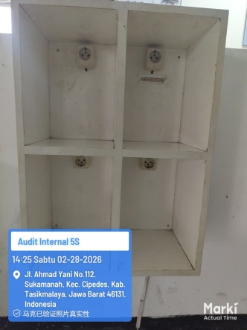 | Charger station | Ya/Tidak | Ya |  | a. Lokasi charger station mudah di jangkau b. Semua colokan berfungsi dengan baik c. Tidak ada pintu yg rusak dan kunci mudah di dapatkan d. Kondisi charger station bersih dan rapi | Hijau/Merah
33 |  |  | #VALUE! | 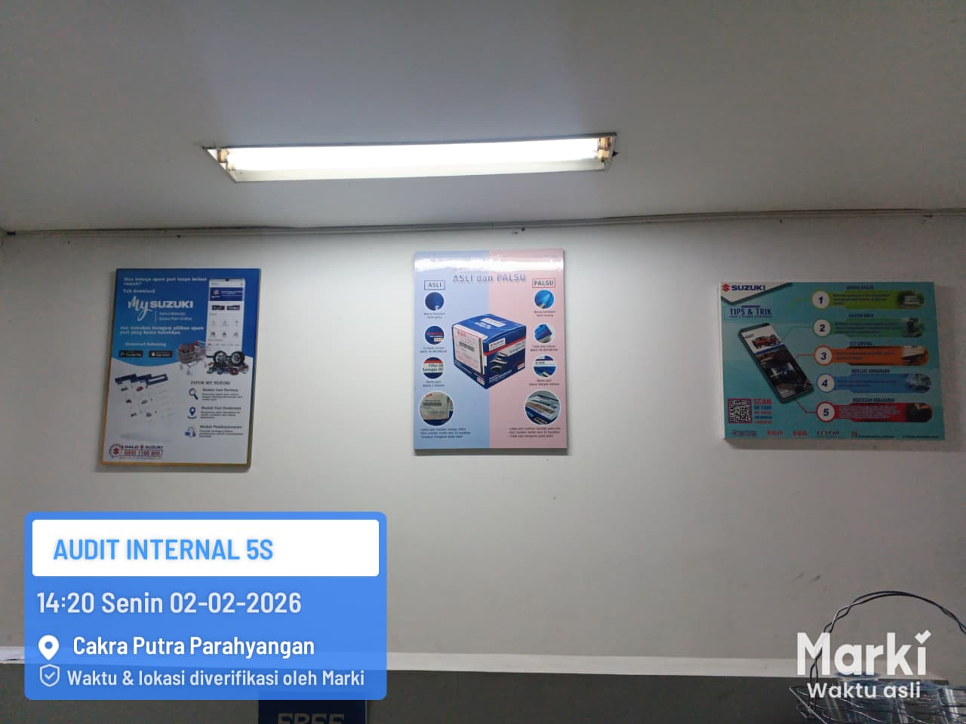 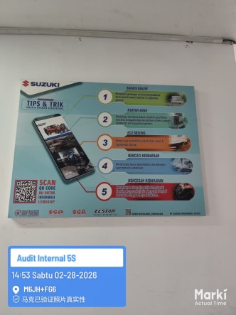 | Poster/banner/brochure of service program | Ya/Tidak | Ya |  | Poster atau banner yang terpasa harus bersih, dan rapi, tidak rusak dan tidak terkelupas, tulisan jelas dan warna tidak pudar | Hijau/Merah
34 |  |  | #VALUE! |  | Toilet Pelanggan | Ya/Tidak | Ya |  | a. Pastikan toilet dibagi antara pria dan wanita b. Pastikan kondisi toilet rapi bersih dan wangi c. Pastikan tersedianya tissu d. Pastikan lantai, dinding dan plafon tidak ada noda kotor dan terawat dengan baik e. Pastikan tempat sampah dalam keadaaan rapi dan bersih, tidak ada penumpukan tissu yang berserakan di lantai f. Pastikan tidak ada kebocoran air dari keran g. Pastikan lantai dalam keadaan kering | Hijau/Merah
35 |  |  | #VALUE! | 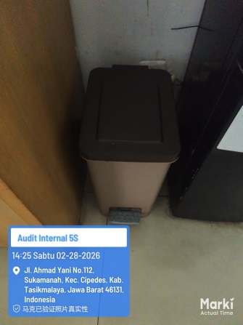 | Trash can/basket (with cap) - Tempat sampah tertutup | Ya/Tidak | Ya
36 |  |  | #VALUE! | 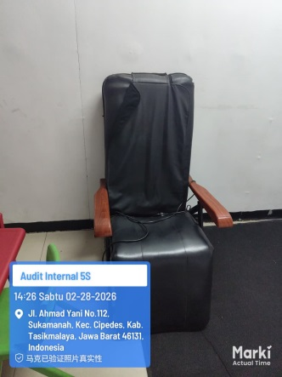 | Entertainment facility (Kursi pijat, TV Kabel, TVC) - Tidak wajib ada | Ya/Tidak | Ya
37 |  |  | #VALUE! | 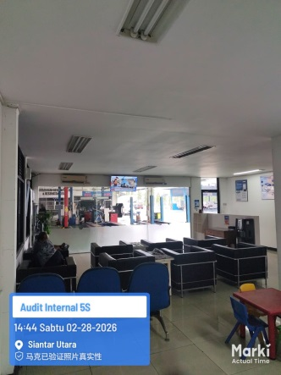 | Workshop view | Ya/Tidak | Ya |  | a. Pastikan kaca pembatas bersih, tidak ada tempelan poster dan lain nya b. Tidak ada apapun yang menghalangi pandangan mata pelanggan untuk melihat bengkel | Hijau/Merah
38 |  |  | #VALUE! | 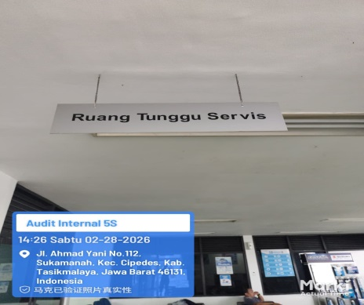 | Waiting lounge signboard | Ya/Tidak | Ya |  | a. Pastikan tulisan dalan kondisi rapi dan bersih, tidak rusak b. Pastikan dinding dan plafon ruang tunggu bersih dan tidah ada bekas bocor | Hijau/Merah
39 | C. Workshop Standards
40 | C1. Workshop Facility
41 | 8 | Stall area: - Dealer/cabang wajib memenuhi kebutuhan standard area stall untuk memenuhi kebutuhan kualitas service yang baik. - Area stall menggunakan standar lantai beton ready mix K-300 dengan wiremesh M8 serta ketebalan 15 cm. - Menggunakan ukuran stall 4.0 x 6.0 m ditambah 1.0 m pada sisi panjang/lebar dan border sesuai dengan standar PT. SIS. - Epoxy standard : warna hijau "Munsell 5G5/4", Self leveling min. 300 micron, solven base untuk lantai dengan tingkat kelembaban normal sedangkan waterbase untuk lantai dengan kelembaban tinggi, garis utama stall warna putih dengan ketebalan 10 cm, dan tools line warna putih dengan ketebalan 5 cm. - Ceramic standard : Heavy duty ceramic ukuran 10 x 20 cm, warna hijau "Artistika SN 0813", garis utama stall dengan cat keramik dengan ketebalan garis 10 cm atau dengan keramik putih "Artistika RM 0777", dan tools line warna putih dengan ketebalan 5 cm. - Melengkapi area stall dengan jam dinding, rekomendasi ukuran 12" dan kipas angin ukuran 24" untuk setiap 2 stall. - Kelengkapan pendukung lain di area stall antara lain adalah rak tiga susun, alat pel, dan tempat sampah yang diletakkan di setiap area stall. | #VALUE! |  | Jenis flooring standard : (pilih satu) | Pilih salah satu
42 |  |  |  |  | Epoxy standard |  | þ |  | Pastikan lantai bengkel bersih, tidak kotor, tidak rusak, tidak ada sampah atau genangan air, serta noda hitam ban yang mudah di bersihkan | Hijau/Merah
43 |  |  |  |  | Ceramic standard
44 |  |  | #VALUE! |  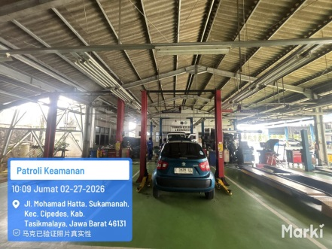 | Stall size standard | Ya/Tidak | Ya |  | Pastikan di dalam stall hanya ada barang-barang yg berhubungan dengan proses kerja, tidak ada barang pribadi | Hijau/Merah
45 |  |  | #VALUE! |  | Line stall standard | Ya/Tidak | Ya |  | Pastikan line setiap stall terlihat jelas, tidak terkelupas, dan tidak ada noda | Hijau/Merah
46 |  |  |  | 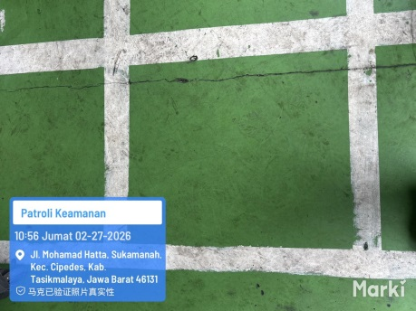 | Tools line standard | Ya/Tidak | Ya
47 |  |  | #VALUE! |  | Wall clock 12" per 2 stalls | Ya/Tidak | Ya |  | a. Pastikan jam dalam kondisi bersih, dan berfungsi dengan baik b. Pastikan posisi jam dapat dilihat dengan baik oleh teknisi yang sedang bekerja | Hijau/Merah
48 |  |  | #VALUE! |  | Wall fan 24" per 2 stalls | Ya/Tidak | Tidak |  | a.Patikan wall fan bersih, berfungsi dan diletakan di posisi yang sesuai b. Pastikan semua wall fan menyala saat proses pekerjaan di bengkel dilakukan | Hijau/Merah
49 |  |  | #VALUE! | 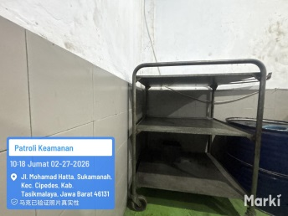 | Cart Trolley (Rak 3 susun) | Ya/Tidak | Ya |  | a. Pastikan trolley dalam keadaan rapi dan tidak ada kerusakan di setaip bagian nya b. Pastikan trolley di gunakan untuk meletakan part, bukan barang yg lain selain part | Hijau/Merah
50 |  |  | #VALUE! | 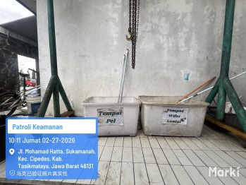 | Mop with bucket (alat pel) | Ya/Tidak | Ya |  | a. Pastikan kain lap yang digunakan bersih b. Alat pel tidak rusak dan bisa digunakan | Hijau/Merah
51 |  |  | #VALUE! | 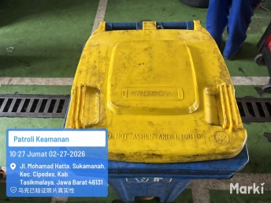 | Dust bin (tempat sampah tertutup) | Ya/Tidak | Ya
52 | 9 | Stall lighting: - Dealer/cabang wajib melengkapi penerangan stall sesuai dengan standar dan berfungsi dengan baik - Yang termasuk standar penerangan stall epoxy adalah sebagai berikut : Ketinggian lampu 3.0 m, dengan jumlah lampu 10 buah @ 40 watt setara 400 lux atau LED tube 20 watt (4 lampu di kanan, 4 lampu di kiri, 1 lampu di depan dan 1 lampu di belakang), Fitting lampu mirror, dan material rangka canal C ukuran 15 x 6 cm dengan warna abu - abu. - Posisi rangka lampu sesuai dengan garis stall yaitu 4.0 x 6.0 m. - Kondisi standard existing dealer yang masih diperbolehkan adalah sebagai berikut : Ketinggian lampu 3.0 m, dengan jumlah lampu 4 buah (2 lampu di kanan dan 2 lampu di kiri). Standar intensitas penerangan minimum adalah 400 Lux setara dengan 4 buah lampu TL @ 40 watt atau 1 buah lampu mercury. | #VALUE! |  | Lighting standard | Ya/Tidak | Ya |  | a. Pastikan line lampu dalam keadaan bersih dan rapi instalasi kabel sesuai c. Semua lampu yang terpasang dalam kondisi bisa menyala dan tidak ada yang mati | Hijau/Merah
53 |  |  | #VALUE! |  | Canal C standard | Ya/Tidak | Ya
54 | 10 | Drainase: - Dealer/cabang wajib dilengkapi dengan saluran drainase yang dapat mengalirkan pembuangan di area bengkel menuju bak kontrol. - Posisi gutter tidak boleh mengganggu aktivitas bengkel serta mudah dijangkau pada saat membersihkan area bengkel. - Dimensi gutter yaitu 25 cm (lebar) dan kedalaman 10 cm dengan penutup baja 0.5/3. | #VALUE! | 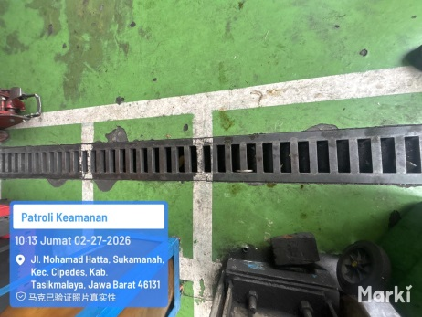 | Gutter existence | Ya/Tidak | Ya |  | a. Pastikan kondisi gutter bersih, tidak ada sampah dan kotoran lainya b. Pastikan tutup gutter tersedia dan tidak ada yang rusak | Hijau/Merah
55 |  |  | #VALUE! | 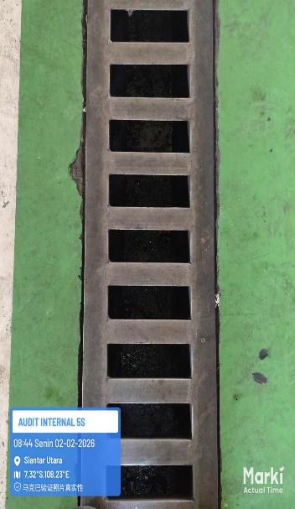 | Gutter position | Ya/Tidak | Ya
56 |  |  | #VALUE! |  | Gutter dimension | Ya/Tidak | Ya
57 |  |  |  |  | Gutter cover | Ya/Tidak | Ya
58 | 11 | Oil trap: - Dealer/cabang wajib dilengkapi dengan oil trap yang sesuai standar berfungsi sebagai saluran pembuangan air dari bengkel ke saluran drainase kota agar air yang terbuang keluar dalam kondisi bersih dan tidak tercemar oli. - Memenuhi persyaratan AMDAL dari peraturan pemerintah PP No. 82 Th 2001 tentang "pengelolaan kualitas air dan pengendalian pencemaran air". - Air aktivitas bengkel wajib melalui oil trap (termasuk air cuci kendaraan). Air hujan dan lainnya dapat dibuang langsung tanpa oil trap. Spesifikasi material oil trap : beton bertulang dengan ketebalan 6-10 cm. Dimensi per kotak 80 cm (p) x 80 cm (l) x 80 cm (t), total 4 kotak adalah 240x80 cm - Bagian atas oil trap harus diberikan penutup yang dapat dibuka saat membersihkan oli dan lumbur dari dalam oil trap. Spesifikasi tutup oil trap : beton bertulang dengan luasan 60x60 cm. | #VALUE! | 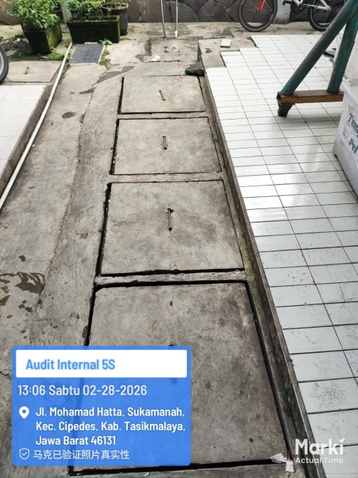 | Oil trap existence | Ya/Tidak | Ya |  | a. Pastikan posisi oil trap bisa terlihat dan mudah dibuka untuk melakukan pengecekan kebersihan dan kesesuian b. Pastikan oli trap bersih dan rapi | Hijau/Merah
59 |  |  | #VALUE! |  | Oil trap dimension & standard | Ya/Tidak | Ya
60 |  |  | #VALUE! |  | Penutup oil trap | Ya/Tidak | Ya
61 | 12 | Supporting room: - Sebagai ruangan pendukung pekerjaan service di area bengkel maka setiap dealer/branch wajib memiliki supporting room sesuai dengan standard PT SIS. - Supporting room harus dekat dengan stall area serta bersesuaian dengan flow kendaraan service. Di depan pintu area prasarana diberikan area gerak ±1m sebagai sirkulasi. - Yang termasuk kedalam ruang prasarana standar dealer/cabang adalah sebagai berikut: compressor room, oil room, used oil room, overhaul room, tools room, technician room, part claim room, dan toilet technician. - Area stall menggunakan standar lantai beton ready mix K-300 dengan wiremesh M8 serta ketebalan 15 cm. - Menggunakan ukuran stall 4.0 x 6.0 m ditambah 1.0 m pada sisi panjang/lebar dan border sesuai dengan standar PT. SIS. - Epoxy standard : warna hijau "Munsell 5G5/4", Self leveling min. 300 micron, solven base untuk lantai dengan tingkat kelembaban normal sedangkan waterbase untuk lantai dengan kelembaban tinggi, garis utama stall warna putih dengan ketebalan 10 cm, dan tools line warna putih dengan ketebalan 5 cm. - Ceramic standard : Heavy duty ceramic ukuran 10 x20 cm, warna hijau "Artistika SN 0813", garis utama stall dengan cat keramik dengan ketebalan garis 10 cm atau dengan keramik putih "Artistika RM 0777", dan tools line warna putih dengan ketebalan 5 cm. | #VALUE! | 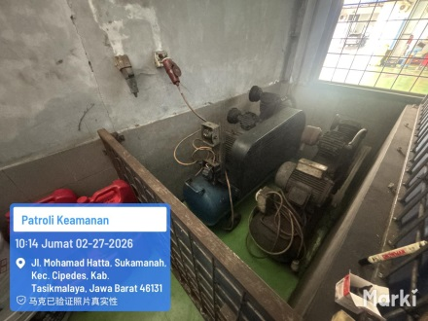 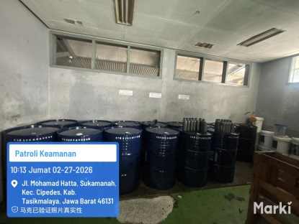 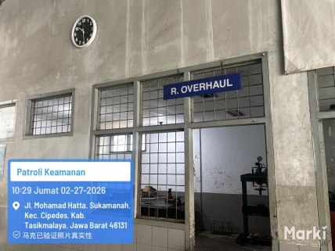 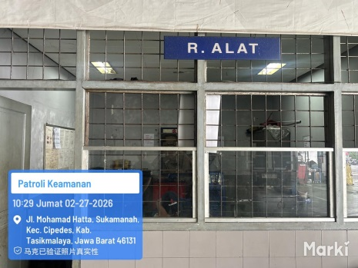 | Supporting rooms/areas standard | Ya/Tidak | Ya
62 |  |  |  |  | Jenis flooring standard : (pilih satu) | Pilih salah satu
63 |  |  |  |  | Epoxy standard |  | þ
64 |  |  |  |  | Ceramic standard |  | þ
65 |  |  |  |  | Compressor room | Ya/Tidak | Ya |  | Pastikan ruang compresor bersih, lantai dan dinding bersih, kompresor pun bersih dan terarawt, dapat berfungsi dengan baik | Hijau/Merah
66 |  |  |  |  | Oil Room | Ya/Tidak | Ya |  | a. Pastikan ada ruang oli yang bersih dan penyusunan oli rapi, lantai dan dinding besih serta plafon tidak ada noda bekas bocor b. Pastikan ada palet sebagai alas drum oli c. Tidak ada oli yg bercecer dilantai dan meninggalkan bekas pada lantai | Hijau/Merah
67 |  |  |  |  | used oil (oli bekas) room | Ya/Tidak | Ya |  | a. Pastikan tempat oli bekas tersedia, dengan kondisi lantai dan dinding bersih, tidak ada bekas bocor pada plafon b. Pastikan ada palet untuk alas drum oli bekas Pastikan oli bekas di simpan dengan rapi | Hijau/Merah
68 |  |  |  |  | Overhaul room | Ya/Tidak | Ya |  | a. Pastikan ruang overhaul dalam keadaan rapi dan bersih, walaupun banyk kendaraan yang sedang turun mesin b. Pastikan ruang overhaul memadai dengan alat-alat yang bisa digunakan dan berfungsi dengan baik c. pastikan lantai, dinding dan plafon ruang overhole dalam keadaan bersih dan tidak ada noda | Hijau/Merah
69 |  |  |  |  | Tools room | Ya/Tidak | Ya |  | a. Pastikan ruang alat bersih dan rapi, tidak ada bercak noda bocor di plafon, dinding bersih b. Pastikan alat yang ada tersusun rapi, dan bersih, di tempatkan sesuai tempat dan namanya | Hijau/Merah
70 |  |  |  |  | Technician room | Ya/Tidak | Ya |  | a. Pastikan ruang teknisi rapi dan bersih b. Sepatu dan sandal ditaru di rak dan terusun rapi c. Barang pribadi dimasukan kedalam lemari dan tidak ada yang menggantung di dinding d. Memiliki penerangan yang baik | Hijau/Merah
71 |  |  |  |  | Part claim room | Ya/Tidak | Ya |  | a. Pastikan rak part clam dalam kondisi baik, bersih, tertata rapi dan tidak ruang b. Pastikan lantai dan dinding tidak kotor, dan tidak ada noda di plafon c. Pastikan part yang ada tidak berdebu dan di bungkus dengan rapi | Hijau/Merah
72 |  |  |  |  | Technician toilet | Ya/Tidak | Ya |  | a. Pastikan toilet dalam keaddan bersih dan rapi, lantan dan dinding nya rerawat, plafon nya tidak ada noda b. Pastikan tidak ada barang pribadi didalam toilet c. Pastika toilt tidak berbau yang tidak sedap | Hijau/Merah
73 |  |  |  |  | SM room | Ya/Tidak | Ya |  | a. Pastikan ruangan SM rapi, bersih dan barang-barang tertata dengan baik b. Pastikan tidak ada barang yang tidak seharusnya ada diruang SM, seperti dus minuman, staok snack dll) c. Pastikan AC pada ruang SM sejuk dan AC tidak rusak. d. Pastikan lantai dinding dan plafon bersih dan tidak ada noda kotoran | Hijau/Merah
74 | 13 | Washing and drying facility: - Dealer/cabang wajib memiliki stall cuci dan stall kering yang dalam tujuannya memudahkan dan mempercepat waktu proses pencucian serta meningkatkan kepuasan pelanggan. - Melakukan proses cuci dan pengeringan (vacuum) ke seluruh kendaraan yang service serta melakukan proses pemeriksaan setelah kendaraan dibersihkan. - Syarat dan ketentuan stall cuci dan stall kering antara lain adalah : Stall Cuci dan Stall kering terpisah dengan jarak yang berdekatan Terdapat gutter dengan grill besi untuk memperlancar drainase Terdapat stopper dibagian depan & belakang Stall Cuci Terdapat lengan Cuci untuk flexibilitas mencuci | #VALUE! | 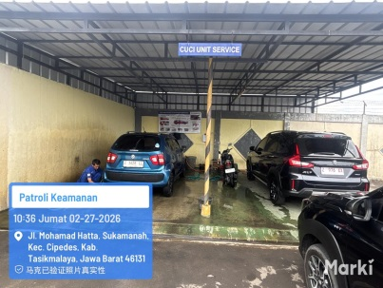 | Washing stall existence | Ya/Tidak | Ya |  | a. Pastikan stall cuci dan pengeringan dalam keadaan bersih dan rapi, tidak ada endapan pasir atau kotoran di lantai b. Pastikan dinding bersih dan tidak ada bekas noda | Hijau/Merah
75 |  |  |  |  | Drying stall existence | Ya/Tidak | Ya
76 |  |  |  |  | Stall cuci terpisah | Ya/Tidak | Ya
77 |  |  | #VALUE! |  | gutter | Ya/Tidak | Ya |  | Pastikan gutter bersih dan tidak ada bagian tutup yang rusak | Hijau/Merah
78 |  |  |  |  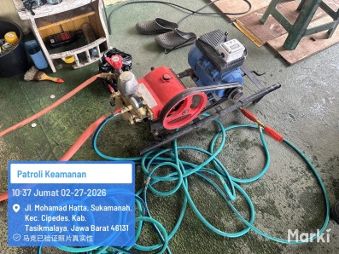 | Stim | Ya/Tidak | Ya |  | Pastikan alat stem clenaer berfungsi dengan baik, dan kondisinya bersih | Hijau/Merah
79 |  |  |  | 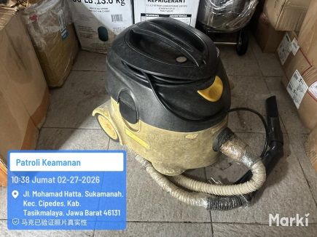 | Vacuum cleaner | Ya/Tidak | Ya |  | Pastikan vaccum clener dalan kondisi baik dan tidak rusak, serta besih, dan digunakan untuk semua kendaraan yang di cuci | Hijau/Merah
80 |  |  |  |  | washing signage | Ya/Tidak
82 | D. Supporting Materials
83 | D1. Service Supporting Tools
84 | 14 | Materials standard - Setiap dealer/cabang wajib melengkapi dan mengaplikasikan material support dalam proses pelaksanaan service di bengkel. - Yang termasuk kedalam material support antara lain adalah : - Suzuki Car Care Set (fender cover, seat cover, handbrake cover, handle transmission cover, steering cover, and floormat) - Car Care Set direkomendasikan tersedia 120% dari total available stall + 1 set untuk Service Car untuk dapat memenuhi kebutuhan harian operational bengkel. - Sebagai alat bantu dalam berkomunikasi dengan customer terkait item perawatan berkala maka setiap SA wajib dilengkapi dengan SA Information Kit (Digital). | #VALUE! | 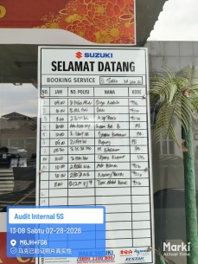 | Welcome board | Ya/Tidak | Ya |  | a. Pastikan welcome board dalam kondisi baik, bersih dan tidak rusak b. Tidak ada bekas sepidol yang tidak bisa terhapus c. Tidak menggunakan printan untuk tulisan booking nya | Hijau/Merah
85 |  |  | #VALUE! | 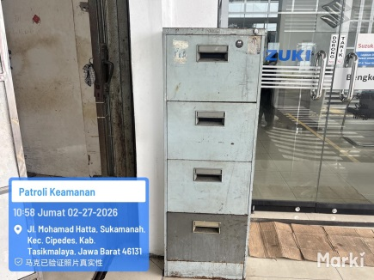 | Lemari car care set | Ya/Tidak | Ya |  | a. Pastikan lemari dalam kondisi bersih, rapi dan tidak ada bagian yang rusak b. Pastikan lemari tertutup dan penyusuna rapi di dalam dan di luar lemari | Hijau/Merah
86 |  |  | #VALUE! | 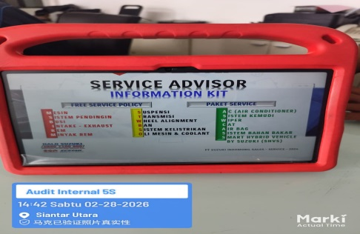 | SA sales kit (Digital) | Ya/Tidak | Ya |  | a. Pastikan SA menggunakan SA Information Kit melalui monitor komputer/tablet. b. Pastikan SA tidak lagi menggunakan SA Kit model kalender di atas meja kerja. | Hijau/Merah
87 |  |  | #VALUE! |  | Roof number | Ya/Tidak | Ya |  | a. Pastikan no atap urut dan tidak ada yang hilang b. Pastikan no atap tidak ruask dan dalam kondisi bersih c. Pastikan no atap digunakan untuk semua kendaraan yang ada di bengkel (stall) | Hijau/Merah
88 |  |  | #VALUE! |  | Queing number | Ya/Tidak | Ya |  | a. Pastikan no antrian urut dan tidak ada yang hilang b. Pastikan no antrian tidak ruask dan dalam kondisi bersih c. Pastikan no antrian diberikan kepada semua palenggan yang datang service | Hijau/Merah
89 |  |  | #VALUE! |  | Suzuki oil sticker | Ya/Tidak | Ya
90 |  |  | #VALUE! |  | Suzuki Car Care Set | Ya/Tidak | Ya |  | a. Pastikan seluruh item Car care set tersedia dengan kondisi yang baik dan bersih b. Pastikan semua kendaraan yang ada dibengkel menggunakan car care set langkap | Hijau/Merah
91 |  |  | #VALUE! | 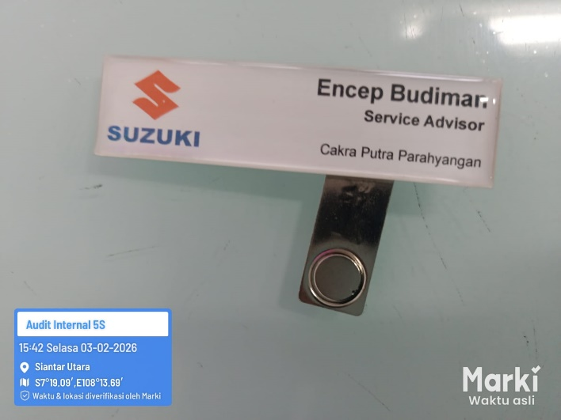 | Name tag | Ya/Tidak | Ya
92 |  |  | #VALUE! |  | Name card | Ya/Tidak | Ya
93 | D2. Personal Protective Equipment (PPE)
94 | 15 | Workshop Safety Equipments: - Sebagai bagian dari Kesehatan dan Keselamatan Kerja (K3) setiap dealer/cabang wajib melengkapi dan mengaplikasikan Alat Pelindung Diri (APD) yang sesuai dengan standard kepada seluruh personel service. - APD adalah suatu alat yang mempunyai kemampuan untuk melindungi seseorang yang fungsinya mengisolasi sebagian atau seluruh tubuh dari potensi bahaya di tempat kerja. Kewajiban ini tertuang dalam Peraturan Menteri Tenaga Kerja dan Transmigrasi No. Per.08/Men/VII/2010 tentang Alat Pelindung Diri. BeRes S wajib untuk menyediakan APD sesuai dengan Standarisasi PT SIS. Yang termasuk kedalam alat pelindung diri (APD) antara lain adalah : - Wearpack & Topi, berfungsi untuk melindungi badan & kepala (keamanan) serta memberikan kenyamanan selama bekerja di lingkungan bengkel. - Safety shoes, berfungsi untuk melindungi kaki dari benturan atau tertimpa benda berat, tertusuk benda tajam, terkena cairan panas atau dingin, uap panas, bahan kimia berbahaya ataupun permukaan licin. Standard yang direkomendasikan adalah sepatu bersol Polyurethane anti air & zat asam, & berpelindung carbon steel (200 joule) dengan warna dasar hitam. - Safety helmet, berfungsi untuk melindungi kepala dari benturan, atau kejatuhan benda tajam dan berat yang melayang atau meluncur di udara, melindungi kepala dari radiasi panas, api, percikan bahan kimia ataupun suhu yang ekstrim. Standard material HDPE (High Density PolyEthylene) pada bagian luar dan Polyatyrene (Styrofoam) pada bagian dalam dengan warna dasar biru. - Gloves (sarung tangan), berfungsi untuk melindungi jari-jari tangan dari api, suhu panas, suhu dingin, radiasi, arus listrik, bahan kimia, benturan, pukulan ataupun tergores benda tajam | #VALUE! |  | Wearpack | Ya/Tidak | Ya |  | a. Pastikan Wearpack yang digunakan adalah wearpack terbaru warna Suzuki Blue. b. Pastikan Wearpack dalam kondisi bersih dan terawat. | Hijau/Merah
95 |  |  |  |  | Topi SSQS | Ya/Tidak | Ya |  | a. Pastikan Teknisi dan Foreman mengenakan Topi SSQS sesuai level sertifikasinya selama bekerja. b. Pastikan Topi SSQS dalam kondisi bersih dan terawat. | Hijau/Merah
96 |  |  | #VALUE! |  | Safety shoes | Ya/Tidak | Ya |  | a. Pastikan sepatu yang digunakan oleh teknisi dalam keadaaan baik dan tidak ada yang rusak b. Pastikan kondisi sepatu bersih dan terawat | Hijau/Merah
97 |  |  | #VALUE! |  | Safety helmet | Ya/Tidak | Ya |  | a. Pastikan helm digunakan secara konsisten oleh teknisi b. Pastikan kondisi helm baik dan bersih | Hijau/Merah
98 |  |  | #VALUE! |  | Gloves | Ya/Tidak | Ya |  | a. Pastikan semua teknisi menggunakan sarung tangan saat melakukan pekerjaan di bengkel b. Pastikan ketersedaian sarung tangan cukup untuk semua teknisi dalam waktu 1 minggu kedepan c. Pastikan setiap teknisi memiliki stok sarung tangan yang besih | Hijau/Merah
99 | E. Tools and Equipments
100 | E1. Workshop Tools and Equipments
101 | 16 | Suzuki Tools & Equipments Standard: - Agar dapat memberikan hasil kerja yang optimal maka dealer/ cabang wajib memiliki workshop tools sesuai standard dan harus dapat berfungsi dengan baik. - Yang termasuk kedalam workshop tools adalah sebagai berikut : - SDT II, berfungsi sebagai scan tools dalam mendiagnosa kerusakan kendaraan, dimana dengan teknologi kendaraan Suzuki saat ini, SDT II berguna untuk membantu menemukan jenis kerusakan pada kendaraan tersebut. Dealer / cabang wajib memiliki SDT II dengan software versi terbaru. - Technician tools, dealer / cabang wajib memiliki technician tools sesuai dengan standar dan untuk dapat membantu teknisi bekerja secara optimal, maka setiap 1 teknisi wajib memiliki 1 trolley. Dealer/cabang wajib memiliki tools checklist sebagai media pengawasan kondisi, kelengkapan dan dokumentasi kelengkapan tools yang dilakukan secara rutin minimal 3 bulan sekali. - Suzuki Special Tools (SST), Dealer/cabang wajib memiliki SST terbaru (SST ADAS & Camera 360°) sebagai kelengkapan tools yang digunakan untuk tipe yang umum pada setiap market, sehingga SST tersebut wajib tersedia. SST harus dalam kondisi lengkap dan berfungsi dengan baik. Dealer/cabang memiliki SST checklist sebagai media pengawasan dan dokumentasi kelengkapan tools setiap 3 bulan sekali. - Memiliki 1 buah battery tester di area stock yard dan 1 buah battery tester di area bengkel yang berfungsi dengan baik. 1 Buah battery tester dapat ideal digunakan untuk 30 unit per hari. - Memiliki 1 buah battery charger di area bengkel dan berfungsi dengan baik. 1 Buah battery charger dapat ideal digunakan untuk 4 unit per hari. | #VALUE! |  | SDT II : | Ya/Tidak | Ya
...

